Janvier 2022
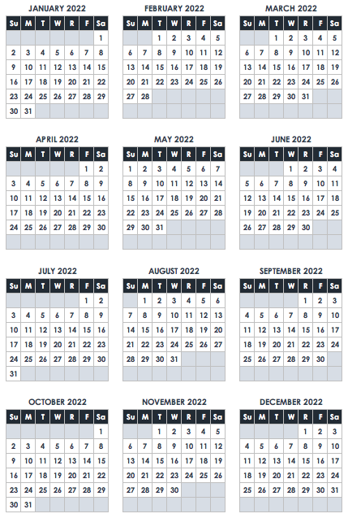
January 2022
SOLEIL | LU | MAR. | MARIER | JE | VE | SA
 |  |  |  |  |  | 1
 |  |  |  |  |  | Jour de l'An

 | Journée Martin Luther King Jr

30 | 31 | N O T E S

